Data Flow
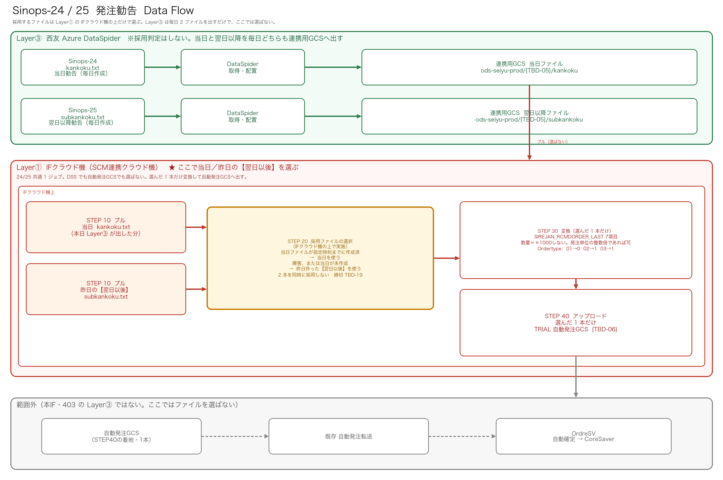
Data Flow 採用ファイルの選択は Layer① IFクラウド機の上だけで行う
Layer③は当日・翌日以降を毎日出す（ここでは選ばない）。採用するファイルは Layer① IFクラウド機の上だけで選ぶ：当日が指定時刻までに作成済なら当日、障害または未作成なら昨日の【翌日以後】。選んだ1本だけ自動発注GCSへ。

